Hoja1
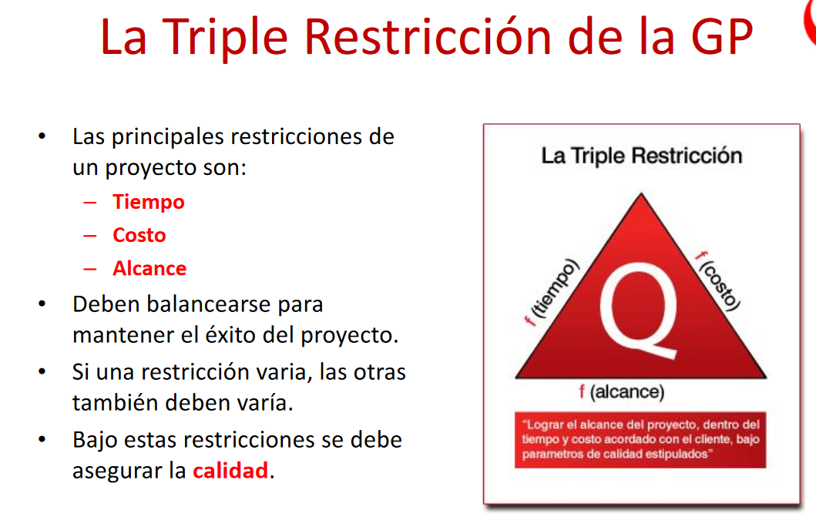
Logro asegurar la calidad

Qué pasa si el costo y el tiempo varian? El alcance se mantendrá igual?
Qué pasa si el tiempo y el costo varian? El alcance se mantendrá igual?

Cada proyecto tiene su propio alcance | *
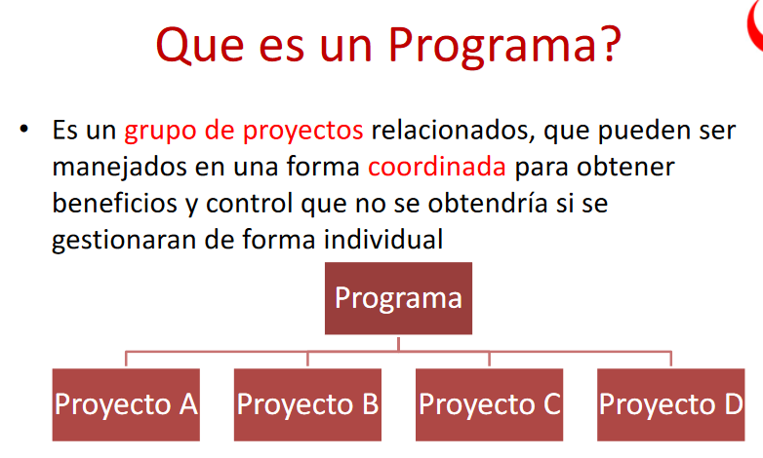
Un programa es un cojunto de proyectos

A nivel de alcance como determino que es un programa (PMBOK)

El alcance de un programa va a ser mucho mayor que un proyecto pero menos que un portafolio

*

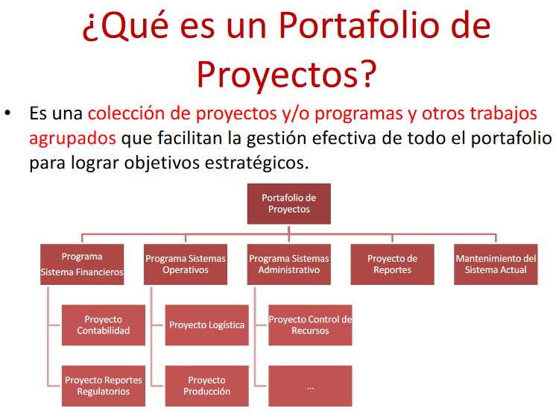
Un portafolio es un conjunto de programas

A nivel de alcance como determino que es un proyecto (PMBOK)

El portafolio tiene mayor nivel de alcance

El alcance del portafolio contempla hasta el punto de realización del programa

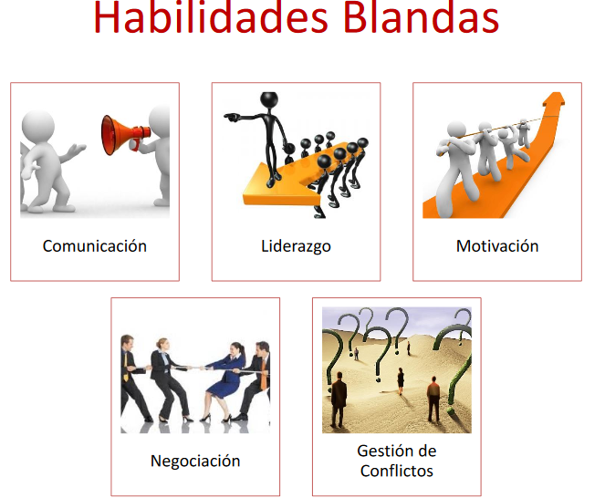

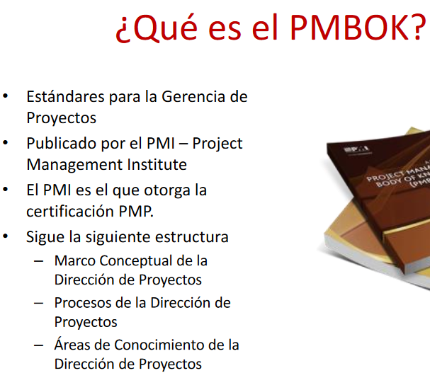

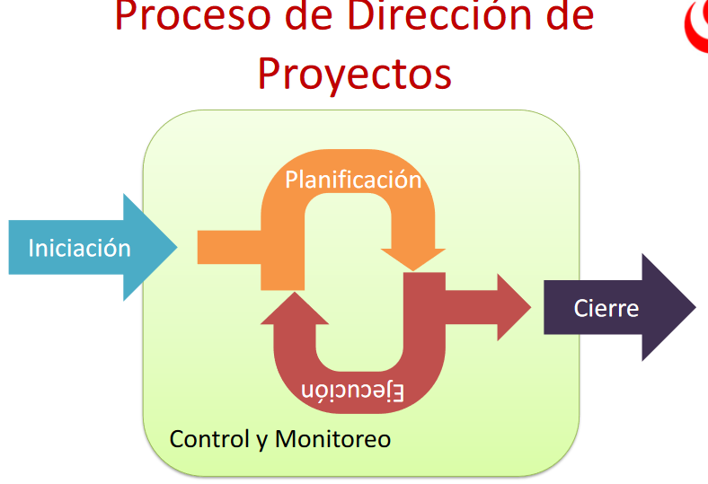
Donde calza la acta de constitucion,manejo de costos, se hace la entrega de la version final, del entregable de uno de los sprints

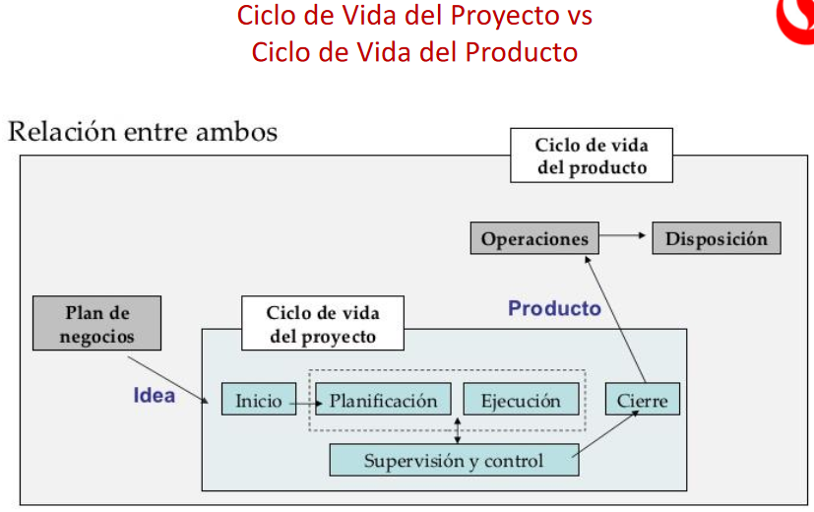
Es el plan de negocios

Todos los planes estan aca

Las metodologias, artefactos calzan en este

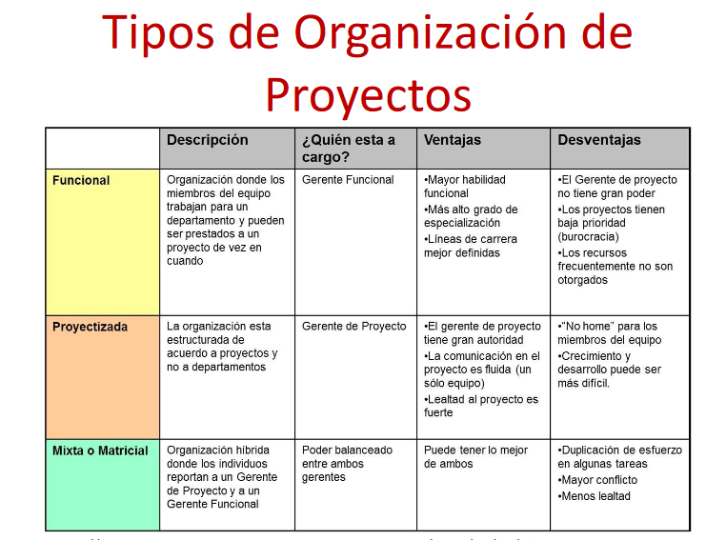

Funcional : Mayor habilidad funcional
Mas alto grado de especializacion
Lienas de carrera mejor definida

Proyectizada: El gerete de proyecto tiene gran autoridad
La comunicación en el proyecto es fluida(un solo equipo)
Lealtad al proyecto es fuerte

Mixta o Matricial: Puede tener lo mmejor de ambos

Hoja2
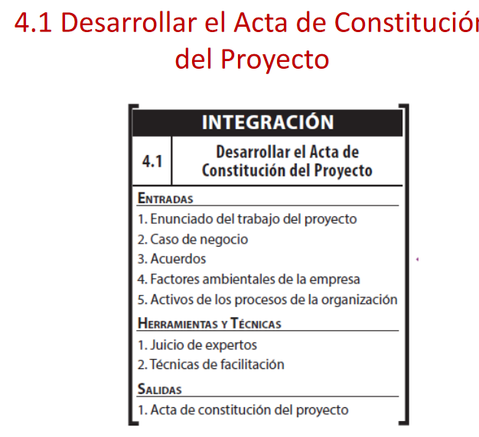

Cuales son los elementos de entrada del acta de constitucion de proyecto

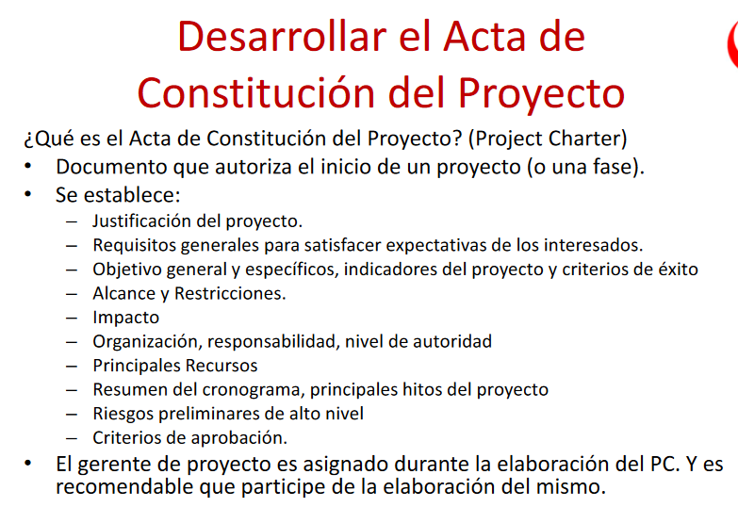
Que es el acta de constitucion de proyecto y que se establece

Es un documento
Que lo firma el cliente y el que esta desarrollando el proyecto

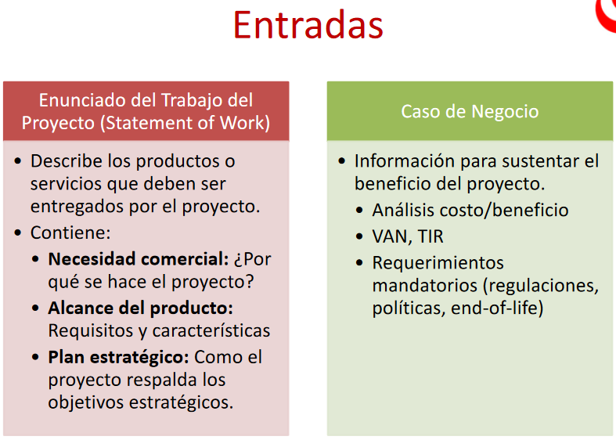

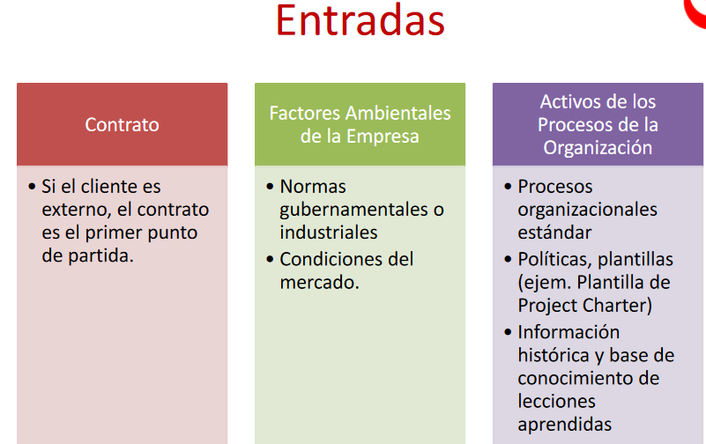

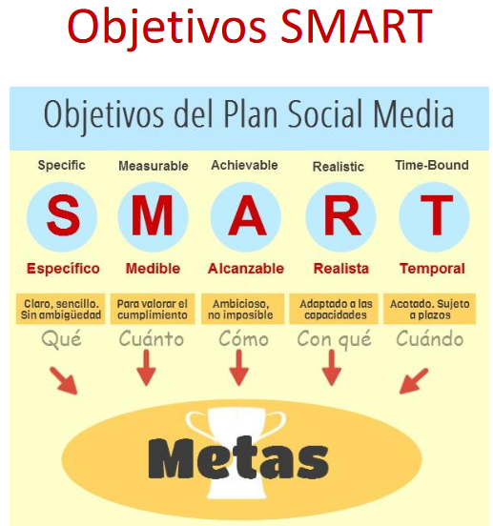

3 objetivos smart

Hoja3
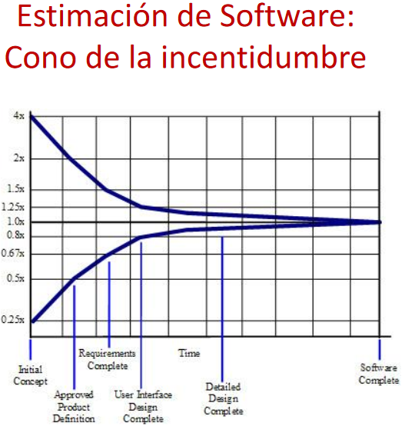
mcd de los tiempos para armar el grafico

el espacio entre los dos multiplicadores se llama holgura
Debo decir que la holgura esta sobre estimada

Cuando las lineas son iguales el software esta completa, porque cuando tengo que entregarlo ya no existe holgura porque ya tengo el software listo

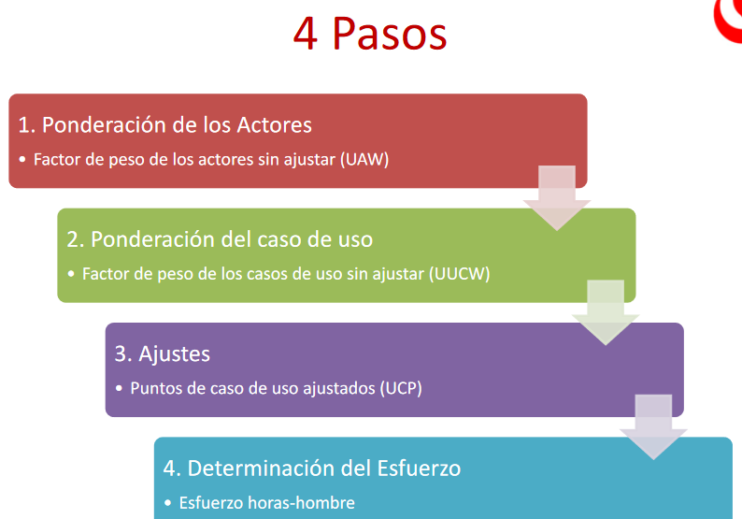

En que etapa tengo que tener alineados los casos de uso para los intereses de los stakeholders

En la etapa de ajustes

Describir cada paso

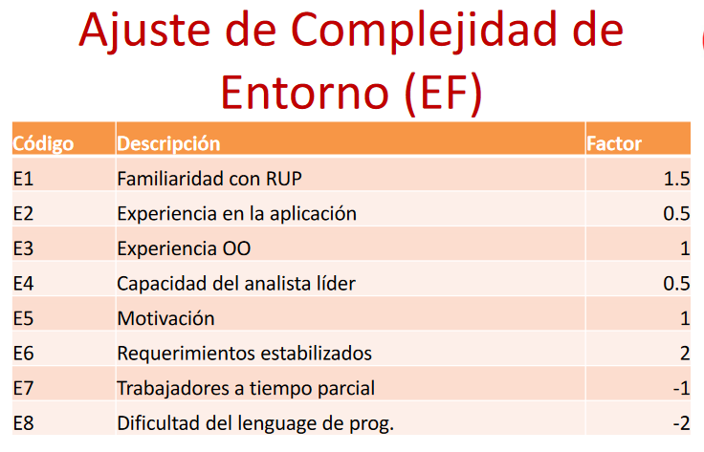

Aprenderse la cantidades

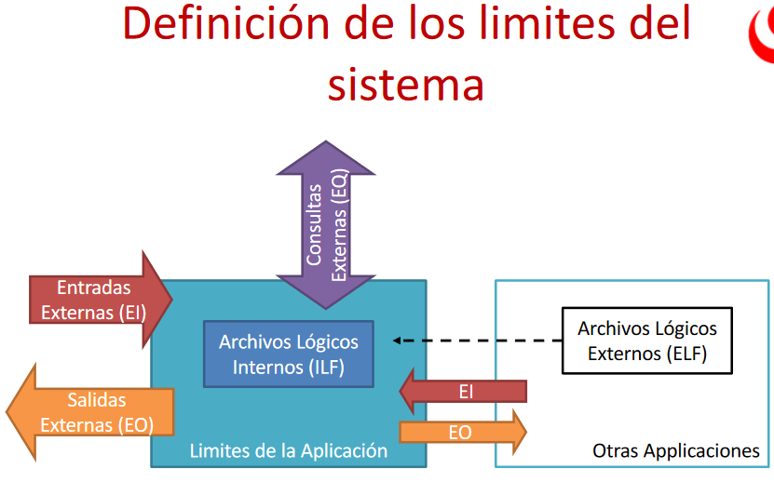

Como funciona la metodologia de estimacion de puntos por funcion, el grafico

Entradas Externas (EI)
Salidas Externas (EO)
Consultas (EQ)
Archivos logicos internos (ILF)
Archivos logicos externos (ELF)
Sirven para estimar los puntos por funcion, y esto estimo el esfuerzo y con esto obtengo el costo
Describir cada punto
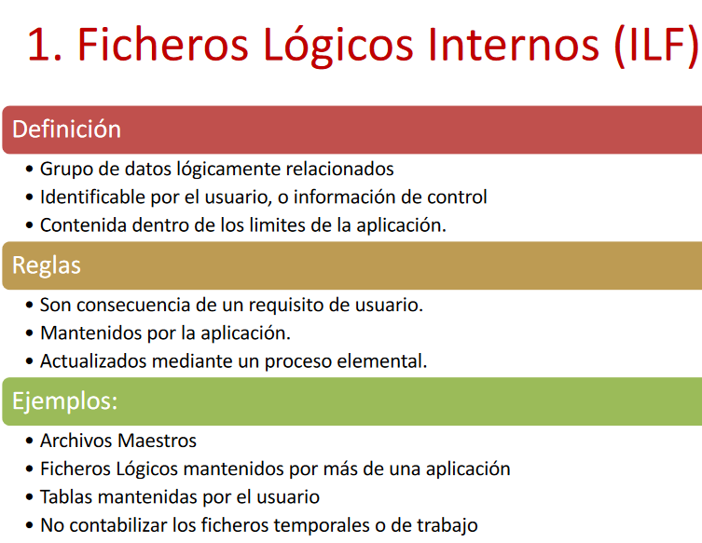

 | DET | campo unico identificable por el usuario
 | RET | Relacion entre tablas

 | Las tablas son ILF
 | Tabla Cliente

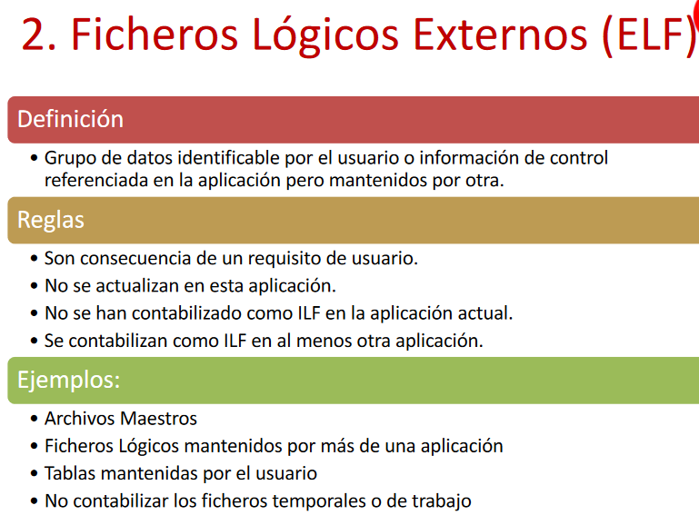

 | DET | campo unico identificable por el usuario
 | RET | Relacion entre tablas

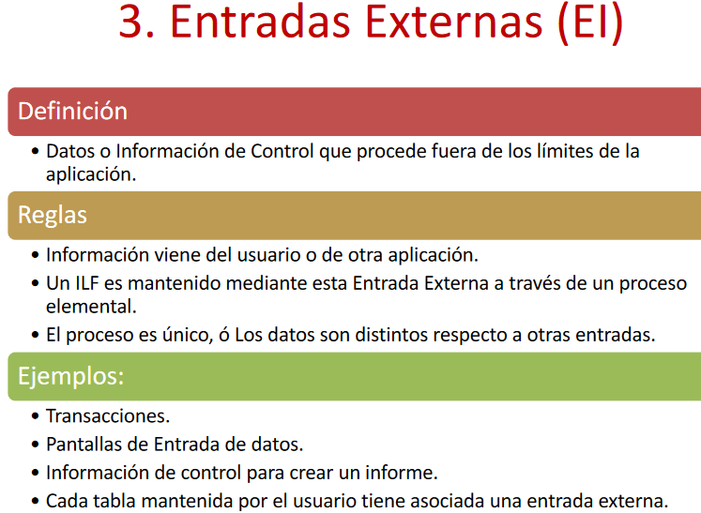

 | FTR | Entidades que se relacionan
 | DET | campos de la tabla

 | Añadir clientes

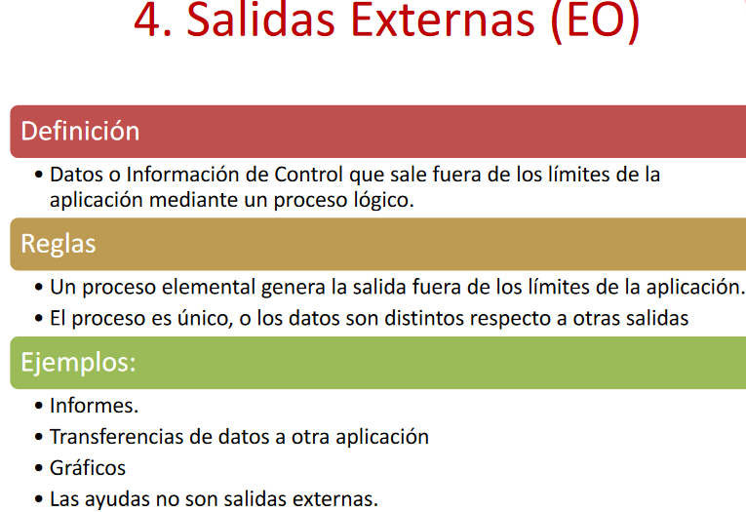
 | FTR | Entidades que se relacionan
 | DET | campos de la tabla

 | Aviso de crédito excesivo

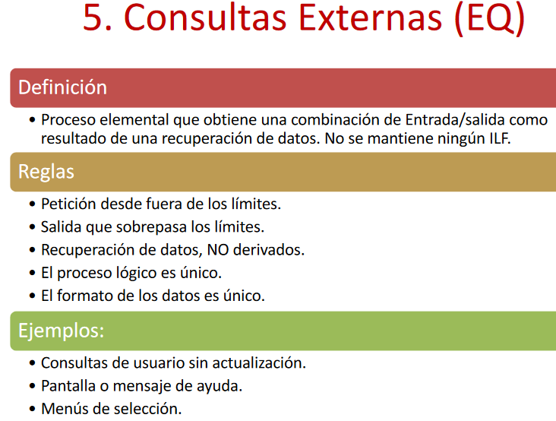

 | FTR | Entidades que se relacionan
 | DET | campos de la tabla

 | Consulta de balance de cuenta

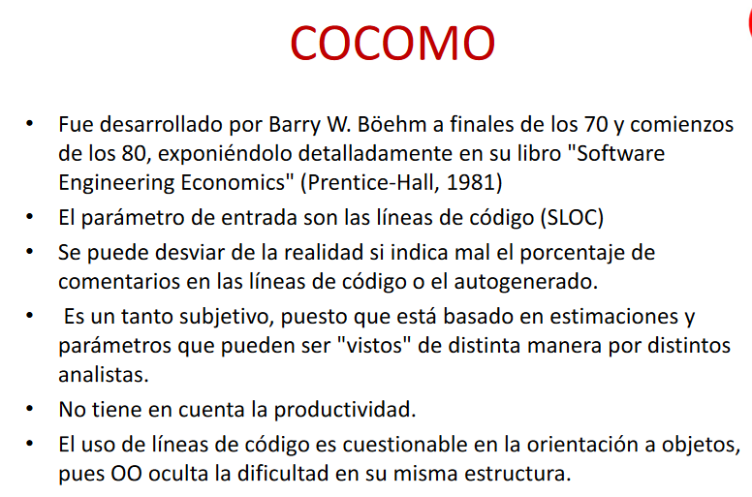

 | Que es ccomo
 | Es un metodo para estimar tiempo
 | Unidad basica de medicion es el tiempo
 | Ccomo no funciona solo, necesita de otro medoto de estimacion y del SLOC
 | El SLOC son las lineas de codigo de entrada

 | Datos de entrada de ccomo PUNTOS POR FUNCION SIN AJUSTAR Y SLOC
 | CCOMO SE PUEDE AJUSTAR EL 20%

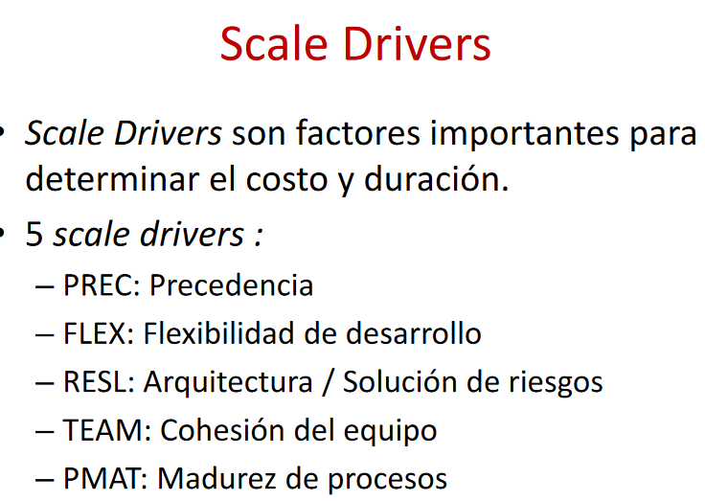

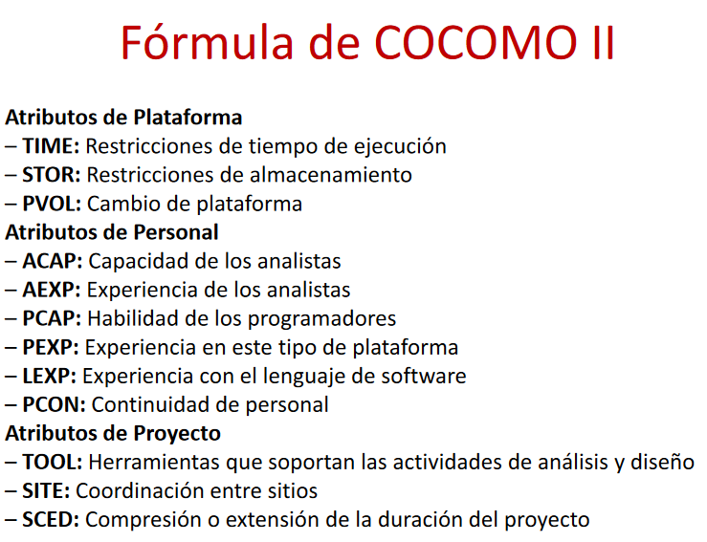

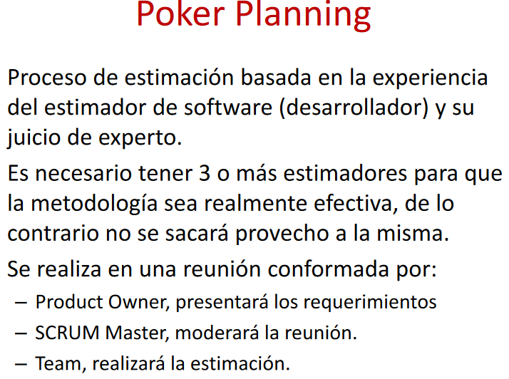
 | Que es poker planning y que pasaria si tengo un caso de 4 personas y todos dicen lo contrario

